상품제안서
자개세트-40씨리즈(꽃과나비) | 상품코드: F04778

 |  |  |  |  |  |  | 02-412-0044 | www.easy1.co.kr
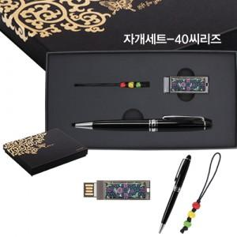

【상세/제작정보】 | 50개미만 주문시 품목별 2만원의 인쇄비가 추가됩니다

【인쇄/포장옵션】 | 레이저 / 포장지포장

【공급단가】 | 수량 | 100~ | 300~ | 500~ | 1,000~ | 3,000~
*VAT별도 | 단가 | 14,170원 | 13,650원 | 13,120원 | 12,600원 | 12,280원

【상품 URL】 | https://dev.easy1.co.kr:443/src/goods_detail.php?gdno=4778

